Прайс посты охраны
 |  | Модульдом-Урал
 |  | г. Екатеринбург, пр. Промышленный, 11
Тел.: (343) 200-24-23, 8-982-704-00-02. www.moduldom-ural.ru, e-mail: moduldom@mail.ru
 |  | Звоните и приезжайте: ПН-ЧТ с 9:00 до 18:00, ПТ с 9:00 до 17:00
 | ПРАЙС НА ПОСТЫ ОХРАНЫ от |  |  | 2023-03-13
 |  | 2*2м | на подиуме | 1,5*1,5м | на подиуме
 | Эконом | 63400 | 112400 | 53900 | 102900
 | Стандарт | 80400 | 129400 | 68400 | 117400
 | Строитель | 137900 | 186900 | 117300 | 166300
Стоимость указана с НДС 20%. При заказе без НДС
или за наличный расчёт действует система скидок. Подробности уточняйте у менеджеров.
 | Спецификация базовой комплектации
 | Эконом |  | Стандарт |  | Строитель
Каркас | Уголок металлический 50мм нижнее основание, угловые стойки, верхняя часть. Окраска – грунт-эмаль. |  | Уголок металлический 63мм нижнее основание, угловые стойки, верхняя часть. Косынки из стали 4мм. Окраска – грунт-эмаль. |  | Нижнее основание из швеллера 100мм. Уголок металлический 75мм угловые стойки, верхняя часть. Косынки из стали 4мм. Окраска – грунт-эмаль.
Внутренняя обрешетка | Доска обрезная 40*100, 40*150, 50*40 естественной влажности, из хвойных пород. Нижние лаги обработаны Огне-биозащитой, все стыки пропениваются. |  | Доска обрезная 40*100, 40*150, 50*40 естественной влажности, из хвойных пород. Нижние лаги обработаны Огне-биозащитой, все стыки пропениваются. |  | Доска обрезная 40*100, 40*150, 50*40 естественной влажности, из хвойных пород. Нижние лаги обработаны Огне-биозащитой, все стыки пропениваются.
Наружная обшивка | Профлист оцинкованный С-8 |  | Профлист оцинкованный С-8 |  | Профлист С-8 цветной
Внутренняя обшивка | ДВП 3.2 мм с деревянными плинтусами и наличниками |  | ДВП 3.2 мм с деревянными плинтусами и наличниками |  | ЛДСП 10мм с деревянными плинтусами и наличниками, окрашенными
Кровля | Односкатная, покрыта профлистом С-21 оцинкованным |  | Односкатная, покрыта профлистом С-21 оцинкованным |  | Плоская сварная, из листов 1,5мм, обработанная битумной гидроизоляцией
Утепление | Минвата Кнауф 50мм (пол, стены, потолок) + пароизоляция "В" |  | Минплита базальтовая 50мм (пол, стены, потолок) + пароизоляция "В" |  | Минплита базальтовая 100мм (пол, стены, потолок) + пароизоляция "В"
Пол | ДВП (дно), лаги, утеплитель, ОСП 22мм |  | Профлист С-8 (дно), лаги, утеплитель, ОСП 22мм, линолеум синтетика |  | Профлист С-8 (дно), лаги с учащенным шагом, утеплитель, ОСП 22мм, линолеум ПВХ
Окно | ПВХ, поворотное, размер 700*700. Однокамерный стеклопакет. |  | ПВХ, поворотно-откидное, размер 800*800. Однокамерный стеклопакет. |  | ПВХ, поворотно-откидное, размер 800*800. Однокамерный стеклопакет.
Дверь | ДВП, обшитая гладким оцинкованным листом, с проушинами под замок |  | Дверь металлическая "Мегастрой". Толщина металла 1мм, 1 контур уплотнения, 1 замок |  | Сейф-дверь "Мегадом". Толщина металла 1,2мм, 2 контура уплотнения, 2 замка
Электропроводка | Кабель ВВГ 2*2.5мм (нагрузка 4.6кВт) и 2*0.75мм в кабель-каналах. Патрон – 2 шт, розетка двойная – 1 шт, выключатель - 1 шт, автоматы защиты, вывод электрики |  | Кабель ВВГ 2*2.5мм (нагрузка 4.6кВт) и 2*0.75мм в кабель-каналах. Светильник светодиодный – 2 шт, розетка двойная – 1 шт, выключатель - 1 шт, автоматы защиты, вывод электрики |  | Кабель ВВГ 3*2.5мм (нагрузка 6.2кВт) и 2*0.75мм в кабель-каналах. Светильник светодиодный – 2 шт, розетка двойная – 1 шт, выключатель - 1 шт, автоматы защиты, вывод электрики
 | Высота потолка 2100мм

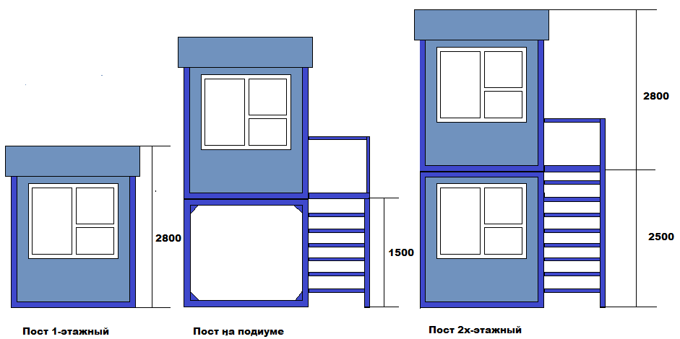
Варианты исполнения:

Дополнительные опции:
Опция
Уголок 63мм вместо 50мм |  |  | 2200
Уголок 75мм вместо 63мм |  |  | 7200
Швеллер 100мм в основание |  |  | 6200
Добавить косынки 4мм |  |  | 2100
Утепление 100мм (мин вата) |  |  | 6700
Заменить мин вату на мин плиту |  |  | 700
Утепление 100мм (мин плита) |  |  | 7700
Профлист С-8 оцинкованный на дно |  |  | 1800
Линолеум синтетика |  |  | 2000
Линолеум ПВХ вместо синтетики |  |  | 1400
Крыша плоская сварная |  |  | 11400
Снаружи профлист цветной |  |  | 3200
Внутри ОСБ 9мм вместо ДВП |  |  | 2600
Внутри ЛДСП вместо ДВП |  |  | 12000
Внутри МДФ вместо ДВП |  |  | 12600
Внутри вагонка сосна вместо ДВП |  |  | 11900
Увеличение внутренней высоты до 2300 (дешевая обшивка) |  |  | 2400
Увеличение внутренней высоты до 2300 (дорогая обшивка) |  |  | 4300
Доп окно 700*700 поворот |  |  | 6000
Доп окно 800*800 п/о |  |  | 7200
Доп окно 1200*1000 п/о |  |  | 10500
Доп окно 700*700 глухое |  |  | 4200
Доп окно 800*800 глухое |  |  | 4900
Дверь Мегастрой вместо ДВП |  |  | 6600
Дверь сейфовая 2 замка вместо ДВП |  |  | 13600
Дверь Алюминий входная вместо ДВП |  |  | 18800
Дверь Алюминий входная цветная вместо ДВП |  |  | 23200
Ручка-защелка/врезной замок, с установкой |  |  | 2200
Дополнительная розетка или выключатель |  |  | 1500
Дополнительный светильник обычный или влагозащ |  |  | 1600
Светильник уличный (либо прожектор) вместо обычного |  |  | 2100
Рекламный короб (обшивка металл плоский 0,7мм) высотой 400 за м пог |  |  | 1800
Рекламный короб (обшивка поликарбонат) высотой 400 за м пог |  |  | 1400
Возможна компектация бытовки мебелью и оборудованием по Вашему запросу. Стоимость доставки от 4800 р.

Прайс дачный
 |  |  | Модульдом-Урал
 | г. Екатеринбург, пр. Промышленный, 11
 | Тел.: (343) 200-24-23, 8-982-704-00-02. www.moduldom-ural.ru, e-mail: moduldom@mail.ru
 |  | Звоните и приезжайте: ПН-ЧТ с 9:00 до 18:00, ПТ с 9:00 до 17:00
 | ПРАЙС НА ДАЧНЫЕ БЫТОВКИ от |  |  |  | 2023-03-13
 |  | Размер | 3*2,4 | 4*2,4 | 6*2,4 | 6*3
 |  | Профлист | 100300 | 119000 | 152100 | 173400
 |  | Скандинавский стиль | 112600 | 132400 | 168700 | 189400
 |  | Фальшбрус | 112600 | 132400 | 168700 | 189400
 |  | Блокхаус | 135000 | 157800 | 202000 | 222700
Стоимость указана с НДС 20%. При заказе без НДС или за наличный расчёт действует система скидок. Подробности уточняйте у менеджеров.
 |  | Спецификация базовой комплектации
 |  | Каркас | Уголок 63мм по нижнему основанию
 |  | Внутренняя обрешетка | Доска обрезная 40*100, 40*150, 50*40 естественной влажности, из хвойных пород. Нижние лаги обработаны Огне-биозащитой, все стыки пропениваются.
 |  | Наружная обшивка | • Профлист С-8, цвет на выбор • Скандинавский стиль: профлист С-8, цвет "Серый графит" + фальшбрус с пропиткой Tikkurila • Фальшбрус с пропиткой по дереву на водной основе, цвет на выбор • Блокхаус с пропиткой по дереву на водной основе, цвет на выбор
 |  | Внутренняя обшивка | OSB 9мм с деревянными плинтусами и наличниками
 |  | Кровля | Двускатная, покрыта профлистом С-21 оцинкованным
 |  | Утепление | Минплита базальтовая 50мм (пол, стены, потолок) + пароизоляция "В"
 |  | Пол | Профлист С-8 (дно), лаги, утеплитель, ОСП 22мм
 |  | Окно | ПВХ, поворотно-откидное, размер 800*800. Однокамерный стеклопакет.
 |  | Дверь | Дверь металлическая "Мегастрой". Толщина металла 1мм, 1 контур уплотнения, 1 замок
 |  | Электропроводка | Кабель ВВГ 2*2.5мм (нагрузка 4.6кВт) и 2*0.75мм в кабель-каналах. Светильник светодиодный – 2 шт, розетка двойная – 1 шт, выключатель - 1 шт, автоматы защиты, вывод электрики
 |  | Высота потолка 2100мм
 | Варианты внутренних планировок:
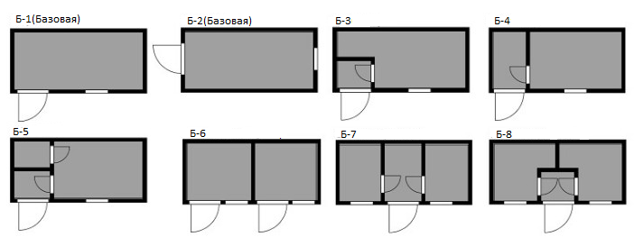

 | Дополнительные опции:
 | Опция |  |  | 3*2,4 | 4*2,4 | 6*2,4 | 6*3
 | Утепление 100мм (мин плита) |  |  | 11900 | 14700 | 18900 | 21400
 | Крыша цветной профлист |  |  | 1400 | 1800 | 2700 | 3600
 | Крыша высокий конек (500мм) с карнизами |  |  | 5200 | 6400 | 6800 | 7400
 | Крыша металлочерепица вместо цветного профлиста |  |  | 2200 | 2800 | 4100 | 5400
 | Лаги половые учащенный шаг (усиление пола) |  |  | 1800 | 2000 | 2800 | 2800
 | Линолеум синтетика |  |  | 3000 | 3800 | 5600 | 6800
 | Линолеум ПВХ вместо синтетики |  |  | 2100 | 2700 | 4100 | 4900
 | Доска шпунтованная на пол вместо ОСБ-22 |  |  | 5800 | 7300 | 11200 | 12700
 | Внутри вагонка сосна вместо OSB 9мм |  |  | 12200 | 15400 | 19400 | 19600
 | Внутри ЛДСП 10мм вместо OSB 9мм |  |  | 10500 | 12300 | 14900 | 14700
 | Перегородка ЛДСП за м пог |  |  | 4300
 | Увеличение внутренней высоты до 2300 (дорогая обшивка) |  |  | 5100 | 6000 | 7600 | 8000
 | Пропитка или краска фальшбрус на 1 слой (финская) |  |  | 4400 | 7200 | 11100 | 11400
 | Доп окно 800*800 п/о |  |  | 7200
 | Доп окно 1200*1000 п/о |  |  | 10500
 | Ставня металлическая за м кв |  |  | 7900
 | Решетка металлическаяза м кв |  |  | 4700
 | Дверь деревянная массив вместо Мегастрой |  |  | -5300
 | Сейф-дверь 2 замка вместо Мегастрой |  |  | 7000
 | Дверь Алюминий входная вместо Мегастрой |  |  | 12200
 | Дверь Алюминий входная цветная вместо Мегастрой |  |  | 16600
 | Дверь ДВП в перегородку |  |  | 5200
 | Покраска двери ДВП |  |  | 700
 | Врезка шарика в дверь |  |  | 700
 | Ручка-защелка/врезной замок, с установкой |  |  | 2200
 | Дверь филенчатая вместо ДВП в перегородку |  |  | 7000
 | Дверь Алюминий вместо ДВП в перегородку |  |  | 15600
 | Дополнительная розетка или выключатель |  |  | 1500
 | Дополнительный светильник обычный или влагозащ |  |  | 1600
 | Печь с установкой |  |  | 26900
 | Добавить ветрозащиту "А" |  |  | 3800 | 4700 | 6300 | 7700
 | Добавить вентзазор внутри или снаружи |  |  | 6100 | 7200 | 9100 | 9700
 | Полная обработка каркаса профессиональным огнебиозащитным составом с розовым индикатором |  |  | 4500 | 5300 | 7200 | 8900
 | Возможна компектация бытовки мебелью и оборудованием по Вашему запросу. Стоимость доставки от 4800 р.

